关系图
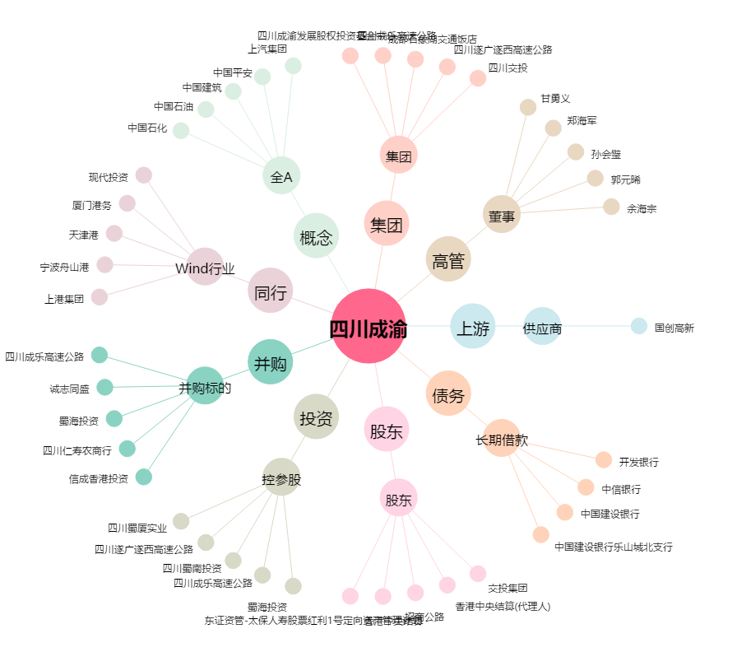
四川成渝[601107.SH] - 关系概览图

